Sheet1
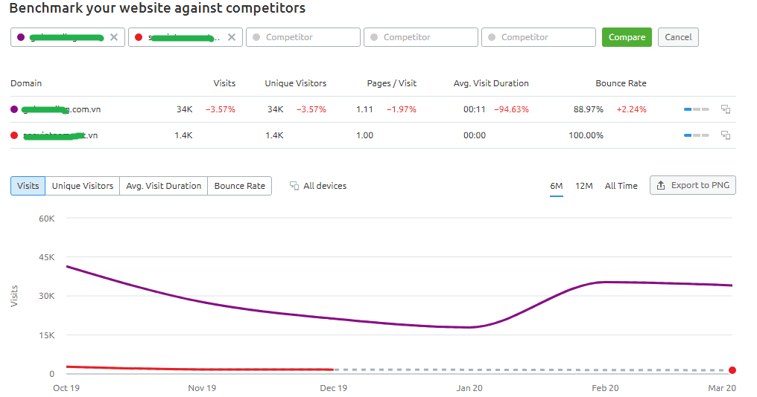
Overview
Chỉ số | Giai đoạn 19/6 - 1/7 | Giai đoạn 2/7 - 31/7 | Tổng (19/6 - 31/7)
Total visits | 528 | 1215 | 1743
Avg. visit duration | 2 phút 31 giây | 2 phút 48 giây | 2 phút 41 giây
Bounce rate | 47.60% | 44.20% | 45.30%

Conversion Metrics
Chỉ số | Giai đoạn 19/6 - 1/7 | Giai đoạn 2/7 - 31/7 | Tổng (19/6 - 31/7)
Number of free trial sign-ups | 356 | 735 | 1091
Number of Premium upgrades | 7 | 50 | 57
Conversion rate | 1.97% | 6.80% | 5.22%

Theo từng ngày
Ngày | Total visits | Number of free trial sign-ups | Number of Premium upgrades
2025-06-19 | 57 | 42 | 0
2025-06-20 | 53 | 34 | 0
2025-06-21 | 29 | 16 | 0
2025-06-22 | 67 | 53 | 0
2025-06-23 | 37 | 22 | 0
2025-06-24 | 53 | 34 | 0
2025-06-25 | 20 | 13 | 0
2025-06-26 | 36 | 26 | 0
2025-06-27 | 28 | 15 | 0
2025-06-28 | 30 | 21 | 0
2025-06-29 | 54 | 34 | 1
2025-06-30 | 39 | 28 | 5
2025-07-01 | 25 | 18 | 1
2025-07-02 | 36 | 20 | 1
2025-07-03 | 42 | 22 | 2
2025-07-04 | 37 | 13 | 2
2025-07-05 | 37 | 24 | 4
2025-07-06 | 31 | 19 | 3
2025-07-07 | 43 | 28 | 4
2025-07-08 | 30 | 22 | 4
2025-07-09 | 63 | 51 | 1
2025-07-10 | 43 | 24 | 1
2025-07-11 | 39 | 17 | 1
2025-07-12 | 41 | 28 | 7
2025-07-13 | 61 | 45 | 3
2025-07-14 | 30 | 21 | 0
2025-07-15 | 37 | 23 | 2
2025-07-16 | 46 | 22 | 4
2025-07-17 | 59 | 32 | 2
2025-07-18 | 39 | 18 | 1
2025-07-19 | 41 | 24 | 1
2025-07-20 | 39 | 22 | 1
2025-07-21 | 38 | 17 | 0
2025-07-22 | 42 | 25 | 1
2025-07-23 | 39 | 26 | 0
2025-07-24 | 40 | 29 | 1
2025-07-25 | 41 | 32 | 1
2025-07-26 | 42 | 23 | 1
2025-07-27 | 36 | 20 | 0
2025-07-28 | 37 | 23 | 1
2025-07-29 | 42 | 25 | 0
2025-07-30 | 38 | 27 | 1
2025-07-31 | 26 | 13 | 0

